Tablas
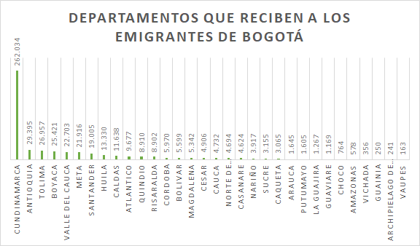
Principales territorios que reciben a las personas que emigran de Bogotá por edad
Principales territorios de origen de las personas que inmigran a Bogotá - por edad (sin Cundinamarca)
Principales departamentos de origen de las personas que inmigran a Bogotá
Departamento | Total | Hombres | Mujeres
CUNDINAMARCA | 262,034 | 125724 | 136310
ANTIOQUIA | 29,395 | 14826 | 14569
TOLIMA | 26,957 | 13210 | 13747
BOYACA | 25,421 | 12513 | 12908
VALLE DEL CAUCA | 22,703 | 11002 | 11701
META | 21,916 | 10863 | 11053
SANTANDER | 19,005 | 9338 | 9667
HUILA | 13,330 | 6571 | 6759
CALDAS | 11,638 | 5681 | 5957
ATLANTICO | 9,677 | 4837 | 4840
QUINDIO | 8,910 | 4301 | 4609
RISARALDA | 8,902 | 4431 | 4471
CORDOBA | 5,970 | 2903 | 3067
BOLIVAR | 5,599 | 2828 | 2771
MAGDALENA | 5,342 | 2598 | 2744
CESAR | 4,906 | 2284 | 2622
CAUCA | 4,732 | 2365 | 2367
NORTE DE SANTANDER | 4,694 | 2438 | 2256
CASANARE | 4,624 | 2346 | 2278
NARIÑO | 3,917 | 2026 | 1891 |  | Principales departamentos de origen de las personas que inmigran a Bogotá por edad
SUCRE | 3,155 | 1541 | 1614 |  | Departamento | 5-9 años | 10-14 años | 15-19 años | 20-24 años | 25-29 años | 30-34 años | 35-39 años | 40-44 años | 45-49 años | 50-54 años | 55-59 años | 60-64 años | 65-69 años | 70-74 años | 75-79 años | 80-84 años | 85-89 años | 90-94 años | 95-99 años | 100 ó más años
CAQUETA | 3,065 | 1565 | 1500 |  | CUNDINAMARCA | 22,682 | 22,414 | 19,301 | 20,157 | 27,328 | 31,564 | 29,288 | 20,915 | 16,148 | 13,742 | 11,976 | 9,555 | 7,177 | 4,274 | 2,646 | 1,632 | 831 | 294 | 80 | 30
ARAUCA | 1,645 | 896 | 749 |  | ANTIOQUIA | 2,387 | 2,067 | 1,819 | 2,523 | 4,138 | 4,506 | 3,818 | 2,386 | 1,484 | 1,241 | 925 | 759 | 542 | 375 | 203 | 125 | 62 | 24 | 6 | 5
PUTUMAYO | 1,605 | 829 | 776 |  | TOLIMA | 2,850 | 2,467 | 1,833 | 2,172 | 3,138 | 2,983 | 2,568 | 1,879 | 1,502 | 1,330 | 1,217 | 1,095 | 821 | 512 | 284 | 173 | 91 | 33 | 6 | 3
LA GUAJIRA | 1,267 | 619 | 648 |  | BOYACA | 2,413 | 2,112 | 1,627 | 2,443 | 3,322 | 3,010 | 2,460 | 1,650 | 1,352 | 1,267 | 1,063 | 981 | 747 | 435 | 258 | 157 | 71 | 40 | 9 | 4
GUAVIARE | 1,169 | 598 | 571 |  | VALLE DEL CAUCA | 1,829 | 1,723 | 1,450 | 1,713 | 2,773 | 2,925 | 2,748 | 1,929 | 1,371 | 1,115 | 944 | 732 | 561 | 399 | 214 | 162 | 76 | 32 | 7 | 0
CHOCO | 764 | 378 | 386 |  | META | 2,069 | 1,941 | 1,552 | 1,781 | 2,503 | 2,698 | 2,169 | 1,558 | 1,284 | 1,113 | 1,006 | 807 | 598 | 362 | 240 | 124 | 76 | 26 | 8 | 1
AMAZONAS | 578 | 314 | 264 |  | SANTANDER | 1,729 | 1,497 | 1,270 | 1,534 | 2,280 | 2,399 | 2,252 | 1,481 | 1,101 | 858 | 755 | 666 | 456 | 319 | 201 | 107 | 70 | 25 | 4 | 1
VICHADA | 356 | 182 | 174 |  | HUILA | 1,474 | 1,200 | 958 | 1,331 | 1,924 | 1,766 | 1,317 | 895 | 653 | 526 | 424 | 325 | 219 | 157 | 82 | 50 | 18 | 7 | 4 | 0
GUAINIA | 250 | 141 | 109 |  | CALDAS | 1,015 | 977 | 902 | 971 | 1,437 | 1,502 | 1,312 | 866 | 655 | 538 | 470 | 406 | 241 | 162 | 92 | 53 | 29 | 10 | 0 | 0
ARCHIPIELAGO DE SAN ANDRES, PROVIDENCIA Y SANTA CATALINA | 241 | 132 | 109
VAUPES | 163 | 81 | 82

Principales departamentos que reciben a las personas que emigran de Bogotá |  |  |  |  | Principales departamentos que reciben a las personas que emigran de Bogotá por edad
Departamento | Total | Hombres | Mujeres |  |  | 5-9 años | 10-14 años | 15-19 años | 20-24 años | 25-29 años | 30-34 años | 35-39 años | 40-44 años | 45-49 años | 50-54 años | 55-59 años | 60-64 años | 65-69 años | 70-74 años | 75-79 años | 80-84 años | 85-89 años | 90-94 años | 95-99 años | 100 ó más años
CUNDINAMARCA | 52,372 | 24,181 | 28,191 |  | CUNDINAMARCA | 2,574 | 2,674 | 5,611 | 9,413 | 6,970 | 5,091 | 3,960 | 2,825 | 2,633 | 2,587 | 2,267 | 1,688 | 1,236 | 882 | 751 | 595 | 406 | 152 | 42 | 15
BOYACÁ | 27,062 | 12,483 | 14,579 |  | BOYACÁ | 1,210 | 1,196 | 3,692 | 6,312 | 3,850 | 2,346 | 1,589 | 1,182 | 1,004 | 1,013 | 881 | 729 | 522 | 436 | 385 | 338 | 243 | 106 | 24 | 4
TOLIMA | 25,191 | 11,901 | 13,290 |  | TOLIMA | 1,505 | 1,486 | 3,275 | 5,397 | 3,785 | 2,338 | 1,702 | 1,173 | 963 | 922 | 839 | 585 | 441 | 280 | 205 | 142 | 105 | 39 | 6 | 3
SANTANDER | 21,211 | 9,791 | 11,420 |  | SANTANDER | 1,091 | 971 | 2,201 | 3,699 | 3,835 | 2,708 | 1,806 | 1,156 | 870 | 812 | 624 | 486 | 336 | 198 | 174 | 112 | 89 | 27 | 13 | 3
ANTIOQUIA | 19,082 | 9,257 | 9,825 |  | ANTIOQUIA | 1,123 | 1,153 | 1,621 | 2,946 | 3,546 | 2,831 | 1,950 | 1,164 | 821 | 586 | 447 | 338 | 204 | 136 | 86 | 67 | 35 | 19 | 3 | 6
VALLE DEL CAUCA | 15,850 | 7,678 | 8,172 |  | VALLE DEL CAUCA | 895 | 847 | 1,132 | 2,373 | 2,861 | 2,366 | 1,620 | 1,063 | 721 | 592 | 452 | 330 | 194 | 155 | 114 | 65 | 42 | 18 | 8 | 2
BOLÍVAR | 15,351 | 7,396 | 7,955 |  | BOLÍVAR | 974 | 874 | 1,605 | 3,137 | 2,856 | 2,007 | 1,288 | 838 | 599 | 423 | 302 | 191 | 125 | 52 | 35 | 23 | 10 | 9 | 1 | 2
META | 14,423 | 6,967 | 7,456 |  | META | 933 | 940 | 1,768 | 2,621 | 2,017 | 1,608 | 1,209 | 867 | 661 | 570 | 431 | 281 | 195 | 133 | 77 | 61 | 37 | 8 | 4 | 2
ATLÁNTICO | 14,076 | 6,741 | 7,335 |  | ATLÁNTICO | 830 | 805 | 1,106 | 2,358 | 2,866 | 1,979 | 1,365 | 791 | 558 | 459 | 359 | 266 | 159 | 84 | 42 | 27 | 17 | 2 | 3 | -
HUILA | 12,487 | 5,756 | 6,731 |  | HUILA | 774 | 830 | 1,693 | 2,740 | 1,887 | 1,369 | 932 | 631 | 440 | 368 | 277 | 197 | 135 | 70 | 65 | 37 | 29 | 12 | 1 | -
CÓRDOBA | 11,959 | 5,766 | 6,193 |  | CÓRDOBA | 687 | 689 | 1,439 | 3,091 | 2,358 | 1,324 | 869 | 520 | 371 | 250 | 173 | 103 | 39 | 16 | 18 | 8 | 3 | 1 | - | -
NORTE DE SANTANDER | 11,761 | 5,493 | 6,268 |  | NORTE DE SANTANDER | 685 | 656 | 1,286 | 2,267 | 2,175 | 1,498 | 925 | 575 | 438 | 407 | 291 | 239 | 136 | 84 | 46 | 30 | 12 | 5 | 3 | 3
Principales departamentos que reciben a las personas que emigran de Bogotá - por edad
MAGDALENA | 9,053 | 4,404 | 4,649
CESAR | 7,912 | 3,714 | 4,198
CALDAS | 7,870 | 3,741 | 4,129
SUCRE | 6,336 | 3,040 | 3,296
NARIÑO | 5,019 | 2,459 | 2,560
CASANARE | 4,611 | 2,238 | 2,373
RISARALDA | 3,917 | 1,851 | 2,066
CAUCA | 3,779 | 1,804 | 1,975
CAQUETÁ | 3,739 | 1,882 | 1,857
LA GUAJIRA | 3,101 | 1,490 | 1,611
QUINDÍO | 3,008 | 1,416 | 1,592
CHOCÓ | 2,193 | 1,128 | 1,065
ARAUCA | 2,032 | 1,040 | 992
PUTUMAYO | 1,446 | 769 | 677
AMAZONAS | 990 | 495 | 495
GUAVIARE | 884 | 501 | 383
ARCHIPIÉLAGO DE SAN ANDRÉS, PROVIDENCIA Y SANTA CATALINA | 546 | 297 | 249
VICHADA | 526 | 304 | 222
GUAINÍA | 240 | 119 | 121
VAUPÉS | 218 | 109 | 109

Total de población no migrante de Bogotá por edad |  |  | Total de población no migrante de Bogotá por sexo
5-9 años | 398,692 |  | Hombre | 2,890,220
10-14 años | 438,406 |  | Mujer | 3,210,002
15-19 años | 493,239 |  | Total | 6,100,222
20-24 años | 585,965
25-29 años | 573,900 |  | %
30-34 años | 528,953 |  | Poblacion censo | 84.94%
35-39 años | 516,346 |  | Poblacion ajustada | 82.30%
40-44 años | 440,108
45-49 años | 422,054
50-54 años | 425,771
55-59 años | 378,332
60-64 años | 294,621 |  | CENSO | 7,181,469
65-69 años | 216,280 |  | P. AJUSTADA | 7,412,566
70-74 años | 151,581
75-79 años | 106,867
80-84 años | 70,034
85-89 años | 38,745
90-94 años | 15,094
95-99 años | 3,911
100 ó más años | 1,323
Total | 6,100,222

Edad
Principales departamentos que reciben a las personas que emigran de Bogotá - por edad
 | Principales departamentos que reciben a las personas que emigran de Bogotá por edad | Principales departamentos que reciben a las personas que emigran de Bogotá por edad | Principales departamentos que reciben a las personas que emigran de Bogotá por edad | Principales departamentos que reciben a las personas que emigran de Bogotá por edad | Principales departamentos que reciben a las personas que emigran de Bogotá por edad | Principales departamentos que reciben a las personas que emigran de Bogotá por edad | Principales departamentos que reciben a las personas que emigran de Bogotá por edad | Principales departamentos que reciben a las personas que emigran de Bogotá por edad | Principales departamentos que reciben a las personas que emigran de Bogotá por edad | Principales departamentos que reciben a las personas que emigran de Bogotá por edad | Principales departamentos que reciben a las personas que emigran de Bogotá por edad | Principales departamentos que reciben a las personas que emigran de Bogotá por edad
CUNDINAMARCA | 2,574 | 2,674 | 5,611 | 9,413 | 6,970 | 5,091 | 3,960 | 2,825 | 2,633 | 2,587 | 2267 | 1688
BOYACÁ | 1,210 | 1,196 | 3,692 | 6,312 | 3,850 | 2,346 | 1,589 | 1,182 | 1,004 | 1,013 | 881 | 729
TOLIMA | 1,505 | 1,486 | 3,275 | 5,397 | 3,785 | 2,338 | 1,702 | 1,173 | 963 | 922 | 839 | 585
SANTANDER | 1,091 | 971 | 2,201 | 3,699 | 3,835 | 2,708 | 1,806 | 1,156 | 870 | 812 | 624 | 486
ANTIOQUIA | 1,123 | 1,153 | 1,621 | 2,946 | 3,546 | 2,831 | 1,950 | 1,164 | 821 | 586 | 447 | 338
VALLE DEL CAUCA | 895 | 847 | 1,132 | 2,373 | 2,861 | 2,366 | 1,620 | 1,063 | 721 | 592 | 452 | 330
BOLÍVAR | 974 | 874 | 1,605 | 3,137 | 2,856 | 2,007 | 1,288 | 838 | 599 | 423 | 302 | 191
META | 933 | 940 | 1,768 | 2,621 | 2,017 | 1,608 | 1,209 | 867 | 661 | 570 | 431 | 281
ATLÁNTICO | 830 | 805 | 1,106 | 2,358 | 2,866 | 1,979 | 1,365 | 791 | 558 | 459 | 359 | 266
HUILA | 774 | 830 | 1,693 | 2,740 | 1,887 | 1,369 | 932 | 631 | 440 | 368 | 277 | 197
CÓRDOBA | 687 | 689 | 1,439 | 3,091 | 2,358 | 1,324 | 869 | 520 | 371 | 250 | 173 | 103
NORTE DE SANTANDER | 685 | 656 | 1,286 | 2,267 | 2,175 | 1,498 | 925 | 575 | 438 | 407 | 291 | 239

Principales territorios de origen de las personas que inmigran a Bogotá por edad
 | Principales departamentos de origen de las personas que inmigran a Bogotá por edad | Principales departamentos de origen de las personas que inmigran a Bogotá por edad | Principales departamentos de origen de las personas que inmigran a Bogotá por edad | Principales departamentos de origen de las personas que inmigran a Bogotá por edad | Principales departamentos de origen de las personas que inmigran a Bogotá por edad | Principales departamentos de origen de las personas que inmigran a Bogotá por edad | Principales departamentos de origen de las personas que inmigran a Bogotá por edad | Principales departamentos de origen de las personas que inmigran a Bogotá por edad | Principales departamentos de origen de las personas que inmigran a Bogotá por edad | Principales departamentos de origen de las personas que inmigran a Bogotá por edad | Principales departamentos de origen de las personas que inmigran a Bogotá por edad | Principales departamentos de origen de las personas que inmigran a Bogotá por edad
CUNDINAMARCA | 22,682 | 22,414 | 19,301 | 20,157 | 27,328 | 31,564 | 29,288 | 20,915 | 16,148 | 13,742 | 11976 | 9555
ANTIOQUIA | 2,387 | 2,067 | 1,819 | 2,523 | 4,138 | 4,506 | 3,818 | 2,386 | 1,484 | 1,241 | 925 | 759
TOLIMA | 2,850 | 2,467 | 1,833 | 2,172 | 3,138 | 2,983 | 2,568 | 1,879 | 1,502 | 1,330 | 1217 | 1095
BOYACA | 2,413 | 2,112 | 1,627 | 2,443 | 3,322 | 3,010 | 2,460 | 1,650 | 1,352 | 1,267 | 1063 | 981
VALLE DEL CAUCA | 1,829 | 1,723 | 1,450 | 1,713 | 2,773 | 2,925 | 2,748 | 1,929 | 1,371 | 1,115 | 944 | 732
META | 2,069 | 1,941 | 1,552 | 1,781 | 2,503 | 2,698 | 2,169 | 1,558 | 1,284 | 1,113 | 1006 | 807
SANTANDER | 1,729 | 1,497 | 1,270 | 1,534 | 2,280 | 2,399 | 2,252 | 1,481 | 1,101 | 858 | 755 | 666
HUILA | 1,474 | 1,200 | 958 | 1,331 | 1,924 | 1,766 | 1,317 | 895 | 653 | 526 | 424 | 325
CALDAS | 1,015 | 977 | 902 | 971 | 1,437 | 1,502 | 1,312 | 866 | 655 | 538 | 470 | 406
Principales territorios de origen de las personas que inmigran a Bogotá - por edad (sin Cundinamarca)
 | Principales departamentos de origen de las personas que inmigran a Bogotá por edad | Principales departamentos de origen de las personas que inmigran a Bogotá por edad | Principales departamentos de origen de las personas que inmigran a Bogotá por edad | Principales departamentos de origen de las personas que inmigran a Bogotá por edad | Principales departamentos de origen de las personas que inmigran a Bogotá por edad | Principales departamentos de origen de las personas que inmigran a Bogotá por edad | Principales departamentos de origen de las personas que inmigran a Bogotá por edad | Principales departamentos de origen de las personas que inmigran a Bogotá por edad | Principales departamentos de origen de las personas que inmigran a Bogotá por edad | Principales departamentos de origen de las personas que inmigran a Bogotá por edad | Principales departamentos de origen de las personas que inmigran a Bogotá por edad | Principales departamentos de origen de las personas que inmigran a Bogotá por edad
ANTIOQUIA | 2,387 | 2,067 | 1,819 | 2,523 | 4,138 | 4,506 | 3,818 | 2,386 | 1,484 | 1,241 | 925 | 759
TOLIMA | 2,850 | 2,467 | 1,833 | 2,172 | 3,138 | 2,983 | 2,568 | 1,879 | 1,502 | 1,330 | 1,217 | 1,095
BOYACA | 2,413 | 2,112 | 1,627 | 2,443 | 3,322 | 3,010 | 2,460 | 1,650 | 1,352 | 1,267 | 1,063 | 981
VALLE DEL CAUCA | 1,829 | 1,723 | 1,450 | 1,713 | 2,773 | 2,925 | 2,748 | 1,929 | 1,371 | 1,115 | 944 | 732
META | 2,069 | 1,941 | 1,552 | 1,781 | 2,503 | 2,698 | 2,169 | 1,558 | 1,284 | 1,113 | 1,006 | 807
SANTANDER | 1,729 | 1,497 | 1,270 | 1,534 | 2,280 | 2,399 | 2,252 | 1,481 | 1,101 | 858 | 755 | 666
HUILA | 1,474 | 1,200 | 958 | 1,331 | 1,924 | 1,766 | 1,317 | 895 | 653 | 526 | 424 | 325
CALDAS | 1,015 | 977 | 902 | 971 | 1,437 | 1,502 | 1,312 | 866 | 655 | 538 | 470 | 406

Ecuacion Compensadora
Ecuación Compensadora
AÑO | Poblacion Proyectada | Nacimientos | Defunciones | Población Actual | Inmigrantes- Emigrantes
2008 | 6,936,977 | 117590 | 26,136
2009 | 7,003,434 | 115799 | 25,511 | 7,027,265 | -23,831
2010 | 7,065,669 | 110947 | 27,404 | 7,086,977 | -21,308
2011 | 7,119,281 | 107007 | 27,470 | 7,145,206 | -25,925
2012 | 7,162,261 | 105451 | 27,931 | 7,196,801 | -34,540
2013 | 7,197,326 | 103256 | 27,494 | 7,238,023 | -40,697
2014 | 7,226,652 | 103856 | 28,660 | 7,272,522 | -45,870
2015 | 7,253,823 | 102795 | 29,936 | 7,299,511 | -45,688
2016 | 7,290,415 | 98653 | 30,815 | 7,321,661 | -31,246
2017 | 7,333,415 | 92054 | 31,204 | 7,351,265 | -17,850
2018 | 7,412,566 | 87191 | 31,775 | 7,388,831 | 23,735
2019 | 7,592,871 | 87159 | 32,355 | 7,467,370 | 125,501
2020 | 7,743,955 | 86260 | 32,552 | 7,646,579 | 97,376
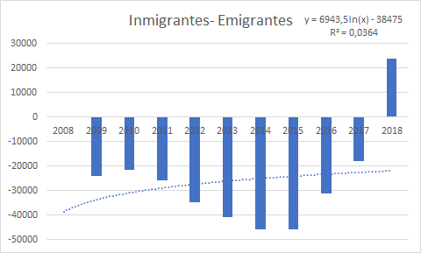
2021 | 7,834,167 | 85429 | 32,735 | 7,796,649 | 37,518
2022 | 7,901,653 | 84654 | 32,906 | 7,885,915 | 15,738
2023 | 7,968,095 | 83930 | 33,065 | 7,952,518 | 15,577
2024 | 8,034,649 | 83249 | 33,215 | 8,018,129 | 16,520
2025 | 8,101,412 | 82608 | 33,356 | 8,083,901 | 17,511

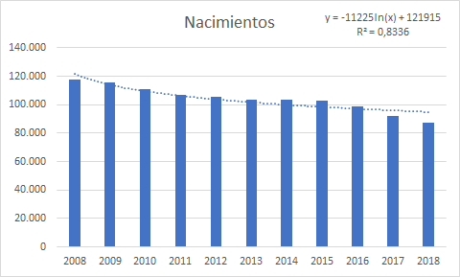
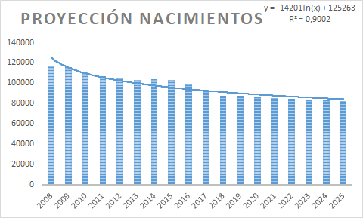
n | Proyección Nacimientos
1 | 117590
2 | 115799
3 | 110947
4 | 107007
5 | 105451
6 | 103256
7 | 103856
8 | 102795
9 | 98653
10 | 92054
11 | 87191
12 | 87159
13 | 86260
14 | 85429
15 | 84654
16 | 83930
17 | 83249
18 | 82608

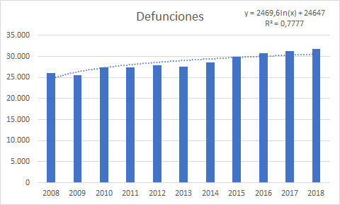
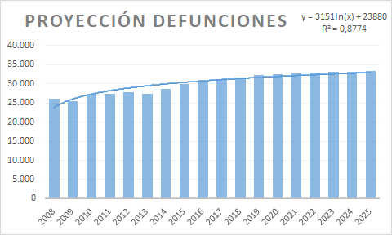
n | Proyección Defunciones
1 | 26136
2 | 25511
3 | 27404
4 | 27470
5 | 27931
6 | 27494
7 | 28660
8 | 29936
9 | 30815
10 | 31204
11 | 31775
12 | 32355
13 | 32552
14 | 32735
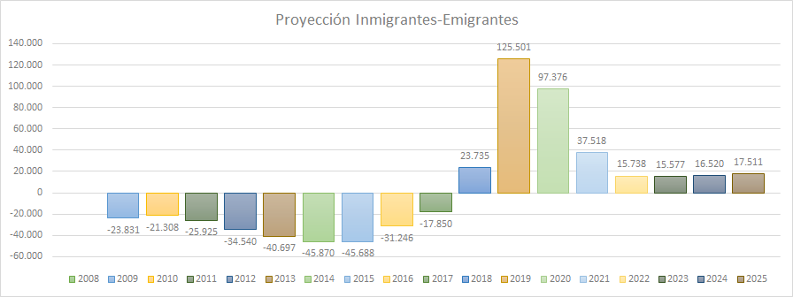
15 | 32906
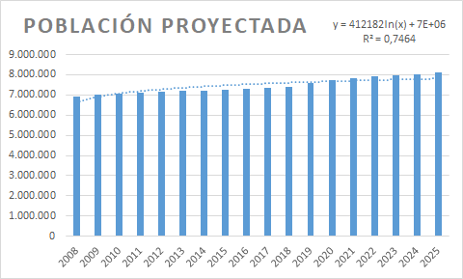
16 | 33065
17 | 33215
18 | 33356

